表紙・改定履歴
Webダイレクト販売

画面設計書
試算結果展開医療画面
G0104

© 2020 Sasuke Financial Lab Inc.

変 更 記 録
版数 REV. | 作成更新日 | 変 更 内 容 | 担 当
01 | 2020-08-11 | 初版 | 小川
02 | 2020-09-01 | 1回目レビュー修正 | 小川

画面レイアウト
画面レイアウト | システム | 画面名 | 画面ID
 | Webダイレクト販売 | 試算結果展開医療画面 | G0104
X
G0103.試算結果画面と共通

A
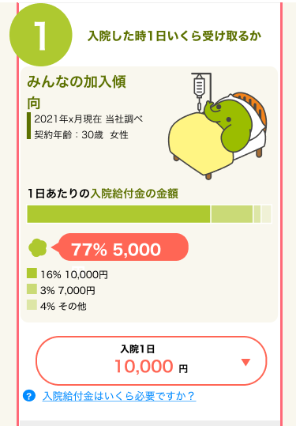
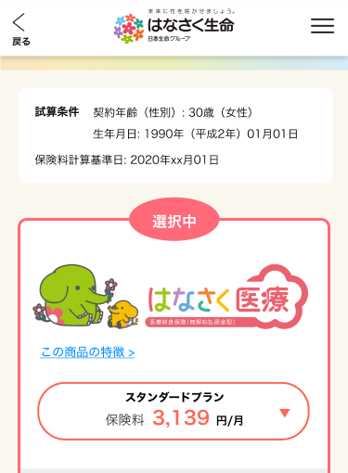

1

2

3
1

2

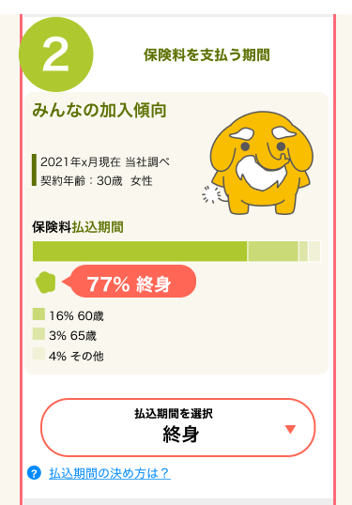
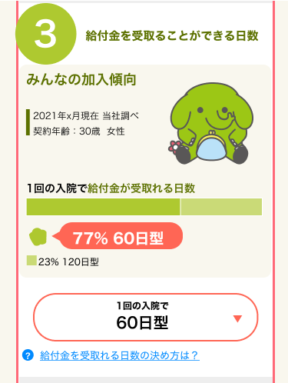

5

3
6

4

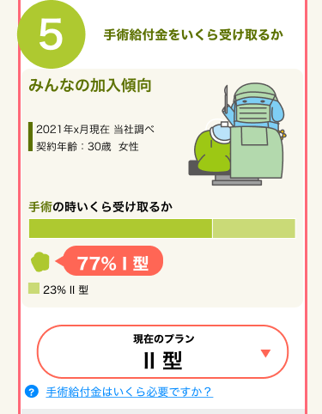
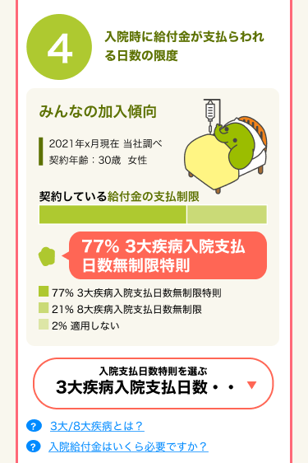

10

11
7

8

9

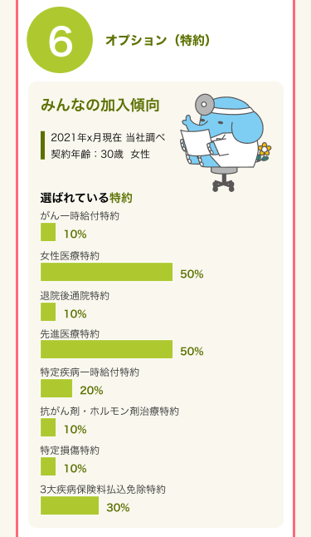
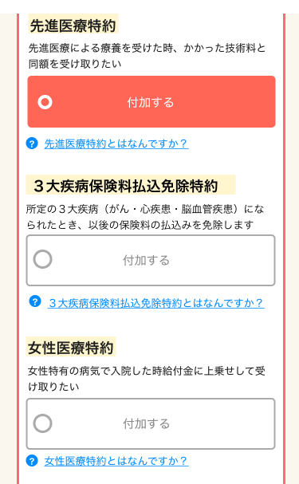

12

13

14

15

16

17

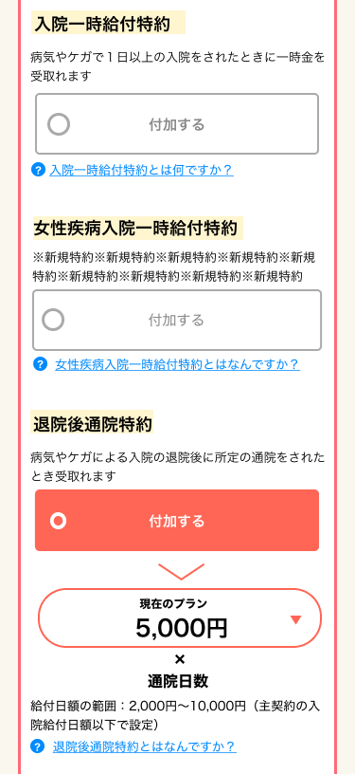
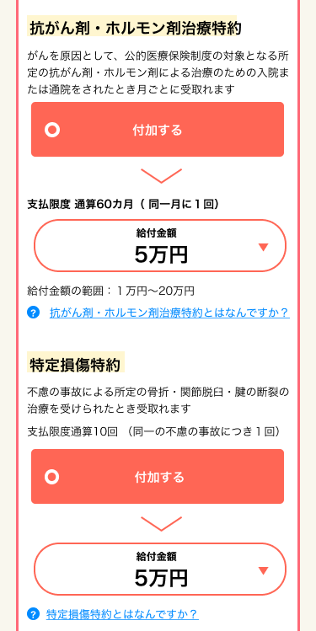

18
25
チェックすると
下部の(26,27の領域が表示される)
19

20
26

21
27

22
チェックすると
下部の(23,24の領域が表示される)

28
チェックすると
下部の(29,30の領域が表示される)
23

29
24
30

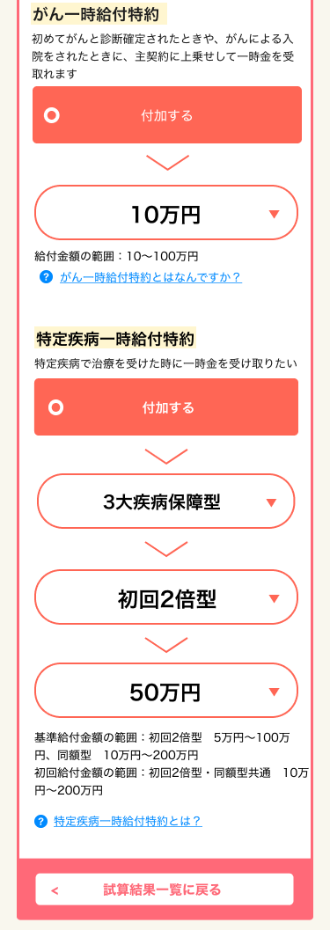
X
追従フッター
G0103.試算結果画面と共通

31
チェックすると
下部の(32,33の領域が表示される)
3

32

33

34
チェックすると
下部の(35,36,37の領域が表示される)

35

36

37

38

39

